Sheet1
 | Name | Ground | M2 | Rooms | Year of construction | Length of stay | +/- | Rent/Consumption | Price/m2 | Ownership Cost/Month
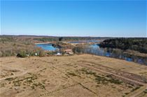 | Rørbæk Søpark, Rørbæk Sø, 7361 Ejstrupholm | 1.501 - 2.134 | - | - | - | - | - | - | - | -
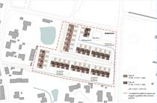 | Aabyhaven - nyt andelsboligprojekt i Aabybro, 9440 Aabybro | - | 112 | 4 | - | - | - | - | - | -
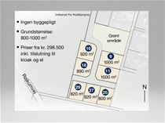 | Røjkumparken, 6971 Spjald | 800 - 1.000 | - | - | - | - | - | - | - | -
 | Lille Ager 3-11, 6580 Vamdrup | 985 - 1.078 | - | - | - | - | - | - | - | -
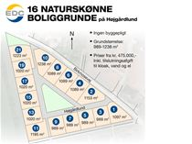 | Højgårdlund, 6920 Videbæk | 989 - 1.238 | - | - | - | - | - | - | - | -
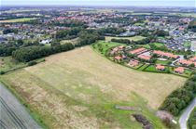 | Blåbærvænget, 6360 Tinglev | 1.006 - 1.998 | - | - | - | - | - | - | - | -
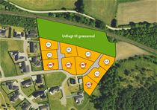 | Midtløkke 62-101, 6200 Aabenraa | 1.122 - 1.382 | - | - | - | - | - | - | - | -
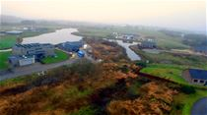 | Søparken, 6880 Tarm | 932 - 1.270 | - | - | - | - | - | - | - | -
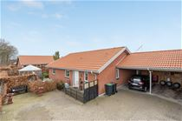 | Hyldehaven 81, 6800 Varde | 0 | 116 | 3 | 2007 | 0 | 0% | 7.780 / 667 | - | -
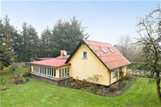 | Engebækgårdvej 54, Bøvl, 7260 Sønder Omme | 2.286 | 103 | 4 | 1940 | 0 | 0% | - | 3.864 | 1.174
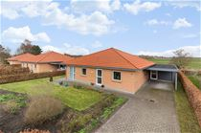 | Hjorteengen 11, Åstrup, 8500 Grenaa | 0 | 110 | 3 | 2008 | 1 | 0% | 6.300 / 428 | - | -
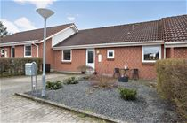 | Frederiksberggade 73, 6640 Lunderskov | 0 | 89 | 3 | 1994 | 1 | 0% | 3.835 / 691 | - | -
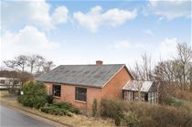 | Madumvej 9, Madum, 6990 Ulfborg | 1.566 | 105 | 3 | 1960 | 1 | 0% | - | 3.728 | 945
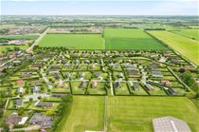 | Poul la Cours Vej 60, 6600 Vejen | 724 | - | - | - | 1 | 0% | - | 614 | 883
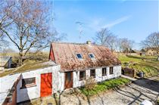 | Stestrupvej 78, Stestrup, 4360 Kirke Eskilstrup | 874 | 90 | 5 | 1850 | 1 | 0% | - | 5.103 | 1.466
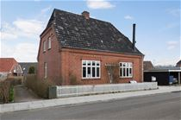 | Søndervang 2, 6973 Ørnhøj | 290 | 160 | 4 | 1931 | 1 | 0% | - | 3.531 | 1.247
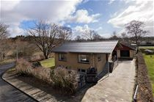 | Søvej 16, 7362 Hampen | 1.024 | 120 | 3 | 1952 | 1 | 0% | - | 4.281 | 1.122
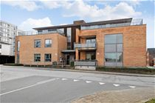 | Villavej 19C, 7430 Ikast | 939 | 95 | 3 | 2003 | 2 | 0% | 4.300 / 457 | - | -
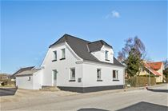 | Nørregade 17, Hørby, 9300 Sæby | 449 | 117 | 6 | 1926 | 2 | 0% | - | 3.402 | 1.126
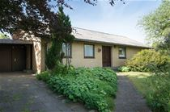 | Holmsøvej 30, Haverslev, 9690 Fjerritslev | 834 | 126 | 3 | 1971 | 2 935 | 0% | - | 3.182 | 1.004
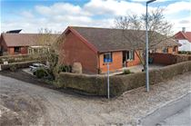 | Aabenraavej 11D, 6240 Løgumkloster | 318 | 85 | 2 | 1988 | 2 | 0% | - | 5.287 | 1.143
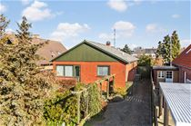 | Fastings Allé 33, 4900 Nakskov | 630 | 121 | 4 | 1960 | 2 | 0% | - | 3.536 | 1.631
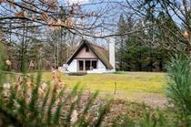 | Blårævevej 22, Mikkelmark, 9370 Hals | 1.801 | 48 | 2 | 1975 | 3 | 0% | - | 8.804 | 1.123
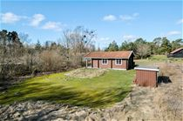 | Humlestien 8, Smalby, 9370 Hals | 2.100 | 68 | 3 | 1975 | 3 | 0% | - | 7.279 | 965
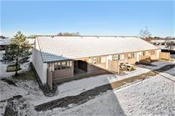 | Lille Amerika 22L, 8883 Gjern | 62.862 | 43 | 2 | 1990 | 3 | 0% | - | 13.140 | 2.014
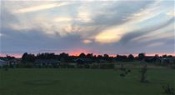 | Ravnholt 66, Havnsø, 4591 Føllenslev | 1.014 | - | - | - | 3 | 0% | - | 562 | 424
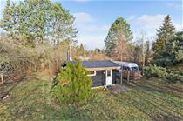 | Jacobsvej 24, Kaldred, 4593 Eskebjerg | 1.136 | 20 | 2 | 1968 | 4 | 0% | - | 15.682 | 786
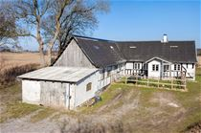 | Karlemosevej 13, Flemløse, 5620 Glamsbjerg | 2.358 | 70 | 3 | 1598 | 4 | 0% | - | 4.853 | 1.037
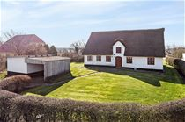 | Sønderrad 2, Rejsby, 6780 Skærbæk | 1.349 | 96 | 3 | 1900 | 4 | 0% | - | 5.693 | 1.123
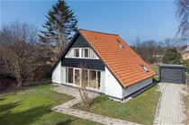 | Birkevej 1, 4874 Gedser | 1.024 | 99 | 5 | 1965 | 4 | 0% | - | 4.835 | 1.051
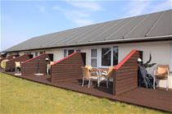 | Hennebysvej 26E, Henneby, 6854 Henne | 0 | 32 | 2 | 1964 | 6 | 0% | - | 16.406 | 948
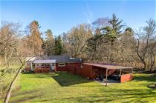 | Hyttefadet 49, 9240 Nibe | 1.500 | 56 | 2 | 1967 | 8 | 0% | - | 7.083 | 689
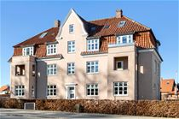 | Sundvej 59, 1. th, 8700 Horsens | 0 | 99 | 3 | 1923 | 8 | 0% | 2.677 / 845 | - | -
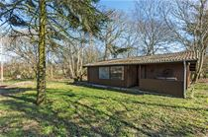 | Kindvigvej 42, 4735 Mern | 726 | 43 | 3 | 1971 | 9 | 0% | - | 10.227 | 1.167
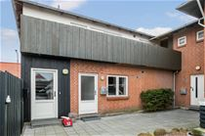 | Ellehammersvej 71B, ST., 9430 Vadum | 1.221 | 58 | 2 | 1918 | 9 | 0% | - | 9.133 | 1.266
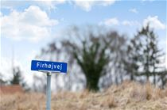 | Firhøjvej 19, Snertinge, 4460 Snertinge | 1.085 | - | - | - | 10 989 | 0% | - | 180 | 399
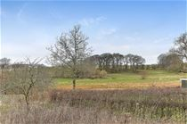 | Skovvej 23, Thorning, 8620 Kjellerup | 896 | - | - | - | 10 | 0% | - | 329 | 479
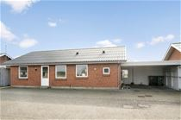 | Sandsgårdsvej 10A, 7673 Harboøre | 4.018 | 95 | 3 | 1985 | 10 | 0% | 1.800 / 412 | - | -
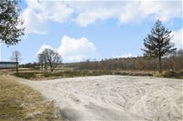 | Kastrupvej 7, Langkastrup, 8960 Randers SØ | 6.800 | - | - | - | 10 | 41% | - | 51 | 612
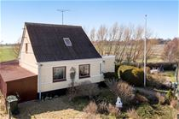 | Hedevejen 4, Nordenbro, 5932 Humble | 460 | 92 | 4 | 1939 | 10 | 0% | - | 3.775 | 900
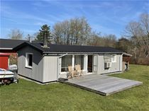 | Langholmvænget 9, Langholm, 4983 Dannemare | 1.002 | 48 | 3 | 1974 | 10 | 0% | - | 9.000 | 907
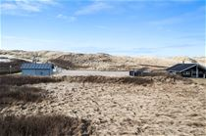 | Vejlby Klit 393, Vejlby, 7673 Harboøre | 704 | - | - | - | 10 | 0% | - | 703 | 561
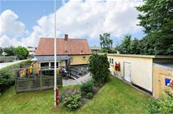 | Glatvedvej 50, Glatved, 8444 Balle | 690 | 106 | 5 | 1875 | 10 | 0% | - | 4.866 | 1.350
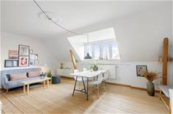 | Islandsgade 4, 4. th, 9000 Aalborg | 0 | 57 | 2 | 1930 | 10 | 0% | 1.356 / 360 | - | -
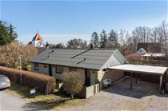 | Bygvænget 1, 4912 Harpelunde | 1.040 | 135 | 4 | 1974 | 10 151 | 0% | - | 3.938 | 1.333
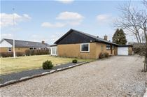 | Bakkevej 21, 6560 Sommersted | 829 | 125 | 4 | 1969 | 10 | 0% | - | 4.343 | 1.241
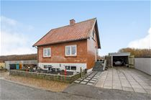 | Lisbyvej 31, Fjaltring, 7620 Lemvig | 334 | 78 | 3 | 1952 | 10 | 20% | - | 5.613 | 932
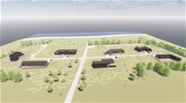 | Remmerstrandvej 105C, Remmerstrand, 7620 Lemvig | 2.315 | - | - | - | 10 | 0% | - | 257 | 1.438
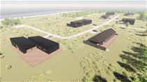 | Remmerstrandvej 105B, Remmerstrand, 7620 Lemvig | 3.110 | - | - | - | 10 | 0% | - | 191 | 1.333
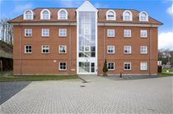 | Hostrupvej 66, 1. Dør/lejl. 1, 9500 Hobro | 0 | 91 | 3 | 2006 | 11 | 0% | 4.078 / 292 | - | -
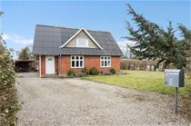 | Neder Jerstalvej 11, 6541 Bevtoft | 689 | 128 | 5 | 1940 | 11 | 0% | - | 3.080 | 1.093
 | Dannevang 410, 1., 3480 Fredensborg | 0 | 100 | 4 | 2005 | 11 | 0% | 8.487 / 723 | - | -
 | Fyrrevej 11, Serup, 7790 Thyholm | 1.515 | 75 | 3 | 1971 | 11 | 0% | - | 8.134 | 1.098
 | Ågade 13B, 7361 Ejstrupholm | 1.150 | - | - | - | 11 | 0% | - | 500 | 418
 | Florasvej 15, Kaldred, 4593 Eskebjerg | 1.200 | 35 | 3 | 1972 | 11 | 0% | - | 15.132 | 850
 | Åbovej 10A, 6372 Bylderup-Bov | 1.784 | - | - | - | 12 | 0% | - | 56 | 420
 | Ahornvej 58, Brøndum, 9690 Fjerritslev | 1.218 | - | - | - | 12 | 0% | - | 189 | 303
 | Hovedgaden 21, Vejrumbro, 8830 Tjele | 500 | 77 | 4 | 1945 | 12 | 0% | - | 4.630 | 1.122
 | Sallingsundvej 42B, 7870 Roslev | 1.043 | 127 | 4 | 1974 | 12 | 0% | - | 3.921 | 1.526
 | Doktorvænget 47, 1. TV, 7500 Holstebro | 2.410 | 52 | 2 | 1965 | 13 | 0% | - | 11.442 | 1.606
 | Hulvej 9, Husby, 6990 Ulfborg | 8.000 | 137 | 5 | 1900 | 14 524 | 0% | - | 3.356 | 1.962
 | Vejlevej 7&19, Knudstrup, 8620 Kjellerup | 2.795 | 21 | 2 | 1970 | 15 | 0% | - | 9.476 | 1.011
 | Tingvej 13, Stude, 4241 Vemmelev | 670 | 49 | 2 | 1777 | 15 | 0% | - | 5.175 | 1.253
 | Skråningen 3-30, Bønnerup Strand, 8585 Glesborg | 1.250 | - | - | - | 15 | 0% | - | 236 | 708
 | Vestermøllevej 54, Fjaltring, 7620 Lemvig | 1.363 | 68 | 4 | 1875 | 15 | 0% | - | 5.000 | 957
 | Sommervej 40, Hou, 9370 Hals | 1.050 | 55 | 3 | 1972 | 15 | 0% | - | 10.273 | 998
 | Benediktevej 26, 6500 Vojens | 740 | 146 | 3 | 1961 | 15 | 0% | - | 3.864 | 1.864
 | Grantoften 15, 4952 Stokkemarke | 826 | 58 | 2 | 1979 | 16 | 0% | - | 6.016 | 1.100
 | Tejnvej 25 Dør/lejl. 8, Sandkås, 3770 Allinge | 54.715 | 28 | 1 | 1971 | 16 | 0% | - | 18.750 | 650
 | Poul la Cours Vej 18, 6600 Vejen | 1.118 | - | - | - | 16 | 0% | - | 513 | 1.098
 | Vestergade 141D, Rim nr. 109, Havneby, 6792 Rømø | 70.182 | 70 | 3 | 1987 | 16 | 0% | - | 8.380 | 3.369
 | Vestergade 1A, 1. tv, Ørum, 8830 Tjele | 0 | 94 | 4 | 1993 | 17 | 0% | 4.100 / 950 | - | -
 | Kronvildtvej 14, Krogen, 9460 Brovst | 1.382 | - | - | - | 17 | 0% | - | 141 | 409
 | Kronvildtvej 8, Krogen, 9460 Brovst | 1.696 | - | - | - | 17 | 0% | - | 115 | 414
 | Kronvildtvej 58, Krogen, 9460 Brovst | 2.026 | - | - | - | 17 | 0% | - | 96 | 415
 | Kronvildtvej 26, Krogen, 9460 Brovst | 1.364 | - | - | - | 17 | 0% | - | 143 | 409
 | Hobrovej 52, 4. Dør/lejl. 2, 8900 Randers C | 0 | 72 | 2 | 1948 | 17 | 0% | 2.440 / 1.133 | - | -
 | Stenøvej 69, Agernæs, 5450 Otterup | 1.344 | 128 | 4 | 1827 | 17 | 0% | - | 2.574 | 1.052
 | Kramnitsevej 138, Kramnitse, 4970 Rødby | 840 | - | - | - | 18 | 0% | - | 237 | 364
 | Dalgasmindevej 3, 8831 Løgstrup | 1.064 | - | - | - | 18 1.020 | 0% | - | 211 | 356
 | Dalgasmindevej 7, 8831 Løgstrup | 1.065 | - | - | - | 18 1.020 | 0% | - | 211 | 347
 | Hermann Stillings Vej 6, 3. tv, 8930 Randers NØ | 0 | 63 | 2 | 1940 | 18 | 0% | 1.412 / 34.597 | - | -
 | Hindingvej 32, Nors, 7700 Thisted | 800 | 84 | 3 | 1873 | 18 | 0% | - | 3.093 | 847
 | Harevej 1, Skaven Strand, 6880 Tarm | 926 | - | - | - | 18 | 0% | - | 459 | 648
 | Harestien 9, Tornby, 9850 Hirtshals | 2.500 | - | - | - | 18 | 0% | - | 198 | 1.216
 | Korsbakkevej 26, Bjergby, 7950 Erslev | 900 | 101 | 3 | 1968 | 18 | 0% | - | 4.583 | 927
 | Tyentved 17, Tyentved, 5400 Bogense | 1.466 | 65 | 3 | 1827 | 18 217 | 0% | - | 6.467 | 1.696
 | Galgeparken 2, Blenstrup, 9520 Skørping | 5.459 | 80 | 3 | 2000 | 19 | 0% | 3.440 / 750 | - | -
 | Enebærvej 77A, 6880 Tarm | 845 | - | - | - | 19 | 0% | - | 325 | 419
 | Snedkergårdsvej 3, Hørby, 9300 Sæby | 814 | 99 | 3 | 1939 | 19 | 0% | - | 3.186 | 1.096

